关系图
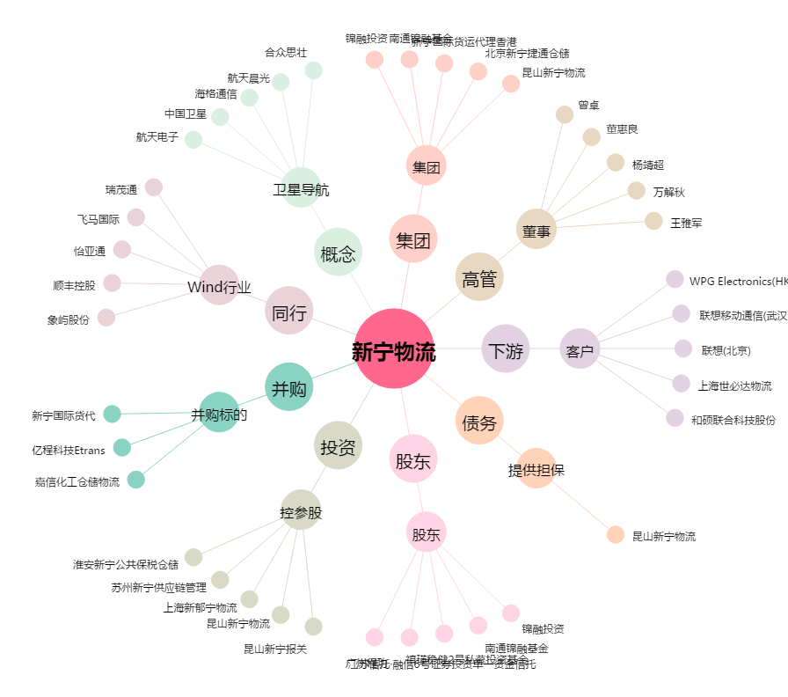
新宁物流[300013.SZ] - 关系概览图

